RESULTADOS HUMEDAD
 |  |  | CARACTERIZACIÓN CÁMARA CLIMÁTICA EN HUMEDAD CONVENCIONALES (Resultados humedad) |  |  | Código: GDI-F012
 |  |  |  |  |  | Versión: 02
 |  |  |  |  |  | Fecha: 08/07/2025
 |  |  |  |  |  | Página: 1 de 1

 |  |  | CARACTERIZACIÓN HUMEDAD CÁMARA CLIMÁTICA
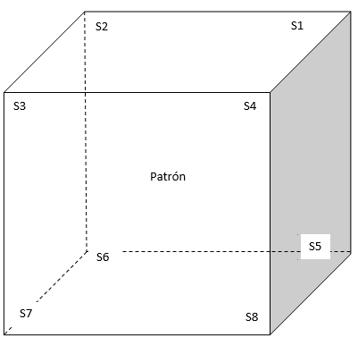

 |  |  | TEMPERATURA

 |  |  | Nombre | Abreviatura | ubicación

SETPOINT HUMEDAD %HR | ESTABILIDAD TOTAL HUMEDAD, %HR | UNIFORMIDAD TOTAL HUMEDAD, %HR | EFECTO DE CARGA, %HR | DESVIACION DE INDICACION DE LA CAMARA, %HR

